Créditos
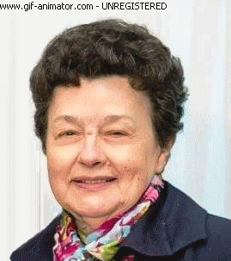

Tânia Michel Pereira/Unijuí

tmichel@gmail.com

